Glycèmie De Moi
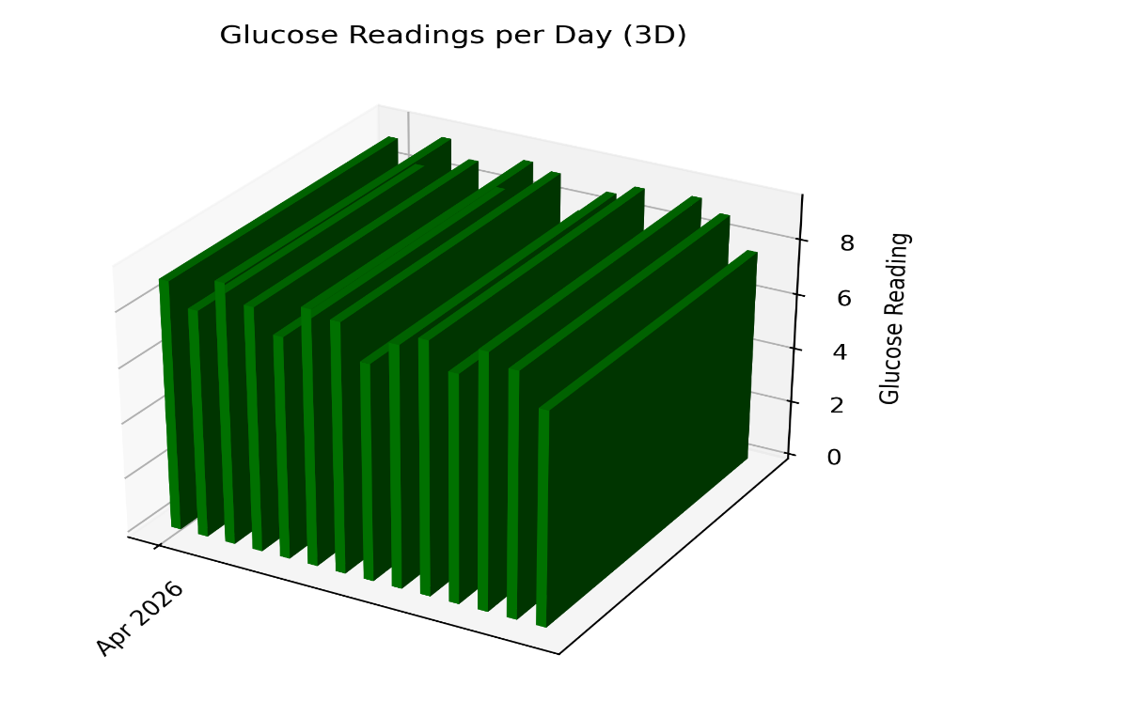

#DIV/0!
 | #DIV/0! | #DIV/0! | #DIV/0! | #DIV/0! | #DIV/0!
 | Glycémie | Glycémie | Glycémie | Glycémie
Date | à jeune (0:00-6:00) | avant diner (6:00-12:00) | avant souper (12:00-18:00) | la nuit (18:00-24:00)
 | Glycémie à jeun | Glycémie avant diner | Glycémie avant souper | Glycémie la nuit

